关系图
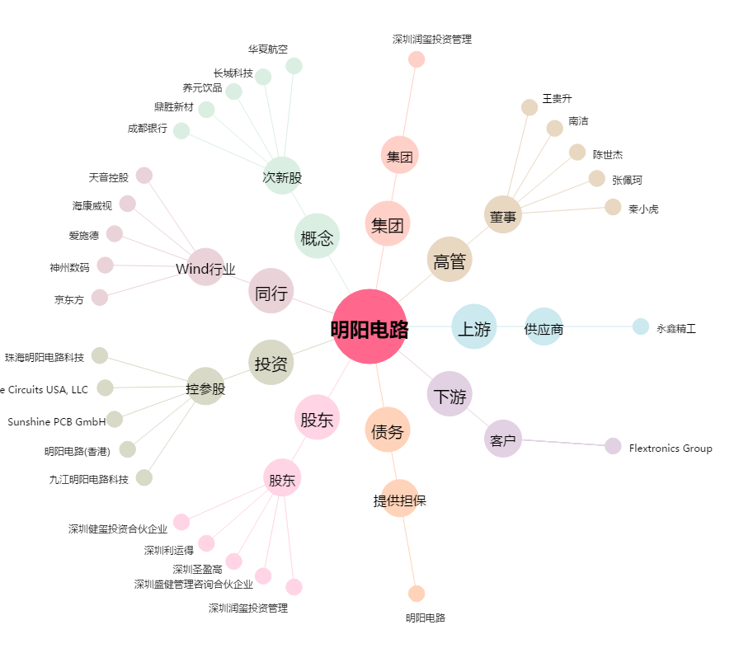
明阳电路[300739.SZ] - 关系概览图

